需对接单据
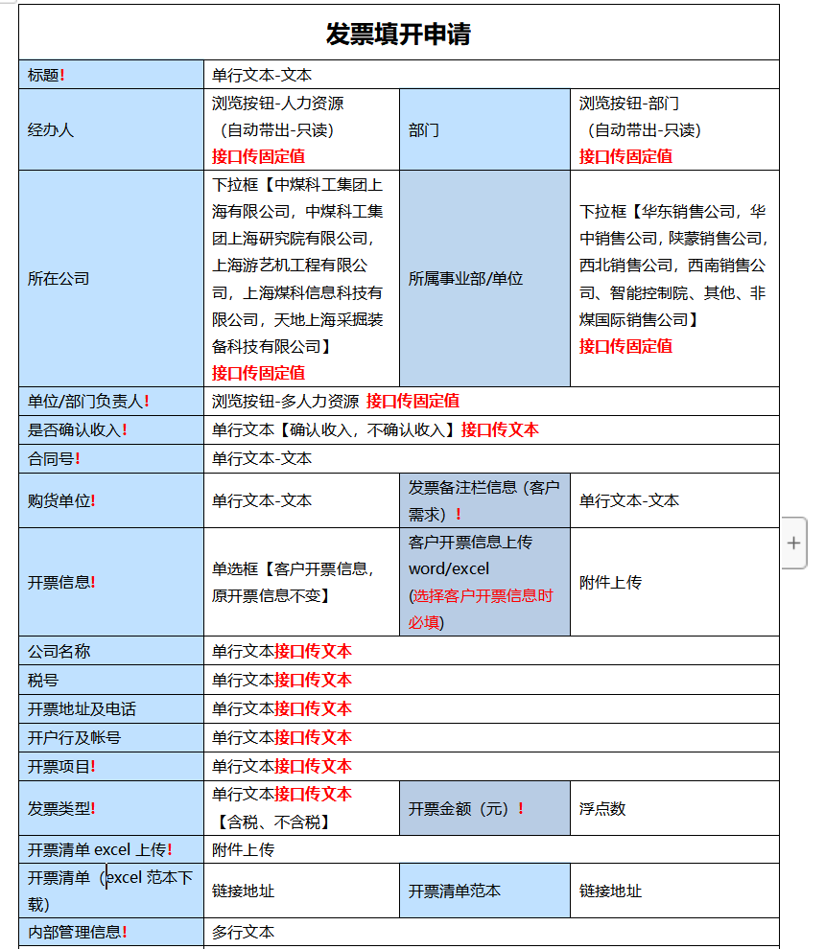
序号 | CRM销售发票审批OA字段信息
1 | 经办人
2 | 部门
3 | 所在公司
4 | 单位/部门负责人
5 | 是否确认收入
6 | 合同号
7 | 购货单位
8 | 发票备注栏信息（客户需求）
10 | 开票信息
11 | 客户开票信息上传
12 | 公司名称
13 | 税号
14 | 开票地址及电话
15 | 开户行及账号
16 | 开票项目
17 | 开票金额
18 | 开票清单
19 | 内部管理信息

